Лист1
 |  |  | Магазин «Бисер, Бусинка, Страз» чешский бисер оптом, с доставкой по России http://biser-businka-strass-18.com http://okeanbusin.ru |  |  |  |  |  | опт: +7 499 157-6590 опт: +7 499 157-3151 заказ отправлять на адрес: optotdel18@yandex.ru

Бланк-заказа: |  |  | Бусины Preciosa 45169302 MC Rondelle Bead 3, 4 мм, Чехия
ФИО, организация, адрес:
Контактный телефон:
 | Валюта расчёта: Доллар |  |  |  |  |  |  |  | Общий вес заказа (кг): |  | 0.00
 |  |  |  |  |  |  | $- | $- | $- | Наличие
Картинка | № магазина | Артикул | Цвет | Размер | Упаковка | Розничная цена | Цена при покупке только бусин на сумму: |  |  |  | Заказ 1 ед.=1уп.
 |  |  |  |  |  |  | от 5 000р | От 10000 руб | От 15 000руб
 |  |  |  |  |  |  | Цена при покупке вместе с бисером:
 |  |  |  |  |  |  | от 10 до 30 кг | от 30 до 50 кг | от 50 кг

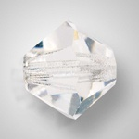 |  | 45169302 MC Rondelle Bead | Crystal 00030 | 3 мм | 72 шт | 274.00р. | $3.11 | $2.92 | $2.74
 |  |  |  | 4 мм | 72 шт | 274.00р. | $3.11 | $2.92 | $2.74
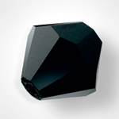 |  | 45169302 MC Rondelle Bead | Jet 23980 | 3 мм | 72 шт | 274.00р. | $3.11 | $2.92 | $2.74
 |  |  |  | 4 мм | 72 шт | 274.00р. | $3.11 | $2.92 | $2.74
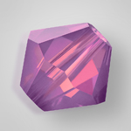 |  | 45169302 MC Rondelle Bead | Amethyst Opal 21110 |  |  |  | $1.22 | $1.15 | $1.09
 |  |  |  | 4 мм | 72 шт | 365.00р. | $4.14 | $3.89 | $3.65 | нет
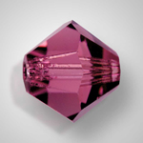 |  | 45169302 MC Rondelle Bead | Amethyst 20050 | 3 мм | 72 шт | 342.00р. | $3.88 | $3.65 | $3.42
 |  |  |  | 4 мм | 72 шт | 342.00р. | $3.88 | $3.65 | $3.42
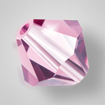 |  | 45169302 MC Rondelle Bead | Light Amethyst АВ 20020 | 3 мм | 72 шт | 422.00р. | $4.78 | $4.50 | $4.22
 |  |  |  |  |  |  | $1.22 | $1.15 | $1.09
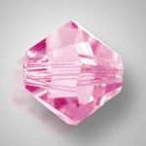 |  | 45169302 MC Rondelle Bead | Light Amethyst 20020 | 3 мм | 72 шт | 342.00р. | $3.88 | $3.65 | $3.42 | нет
 |  |  |  | 4 мм | 72 шт | 342.00р. | $3.88 | $3.65 | $3.42
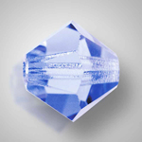 |  | 45169302 MC Rondelle Bead | Light Sapphire 30020 | 3 мм | 72 шт | 342.00р. | $3.88 | $3.65 | $3.42
 |  |  |  | 4 мм | 72 шт | 342.00р. | $3.88 | $3.65 | $3.42 | нет
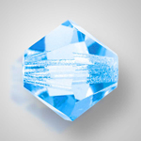 |  | 45169302 MC Rondelle Bead | Aquamarine 60000 | 3 мм | 72 шт | 342.00р. | $3.88 | $3.65 | $3.42
 |  |  |  | 4 мм | 72 шт | 342.00р. | $3.88 | $3.65 | $3.42
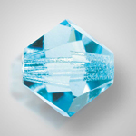 |  | 45169302 MC Rondelle Bead | Aqua Bohemica 60010 | 3 мм | 72 шт | 342.00р. | $3.88 | $3.65 | $3.42
 |  |  |  | 4 мм | 72 шт | 342.00р. | $3.88 | $3.65 | $3.42
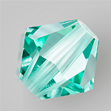 |  | 45169302 MC Rondelle Bead | Caribbian Sea | 3 мм | 72 шт | 342.00р. | $3.88 | $3.65 | $3.42
 |  |  |  | 4 мм | 72 шт | 342.00р. | $3.88 | $3.65 | $3.42
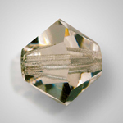 |  | 45169302 MC Rondelle Bead | Black Diamond 40010 | 3 мм | 72 шт | 342.00р. | $3.88 | $3.65 | $3.42
 |  |  |  | 4 мм | 72 шт | 342.00р. | $3.88 | $3.65 | $3.42
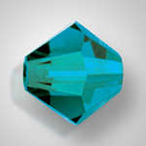 |  | 45169302 MC Rondelle Bead | Blue Zircon 60230 | 3 мм | 72 шт | 342.00р. | $3.88 | $3.65 | $3.42
 |  |  |  | 4 мм | 72 шт | 342.00р. | $3.88 | $3.65 | $3.42
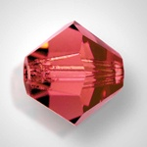 |  | 45169302 MC Rondelle Bead | Light Burgundy 90095 | 3 мм | 72 шт | 342.00р. | $3.88 | $3.65 | $3.42
 |  |  |  | 4 мм | 72 шт | 342.00р. | $3.88 | $3.65 | $3.42
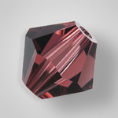 |  | 45169302 MC Rondelle Bead | Burgundy 90100 |  |  |  | $1.22 | $1.15 | $1.09
 |  |  |  | 4 мм | 72 шт | 342.00р. | $3.88 | $3.65 | $3.42
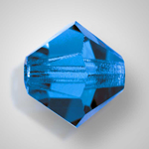 |  | 45169302 MC Rondelle Bead | Capri Blue 60310 | 3 мм | 72 шт | 342.00р. | $3.88 | $3.65 | $3.42
 |  |  |  | 4 мм | 72 шт | 342.00р. | $3.88 | $3.65 | $3.42
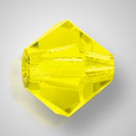 |  | 45169302 MC Rondelle Bead | Citrine 80310 | 3 мм | 72 шт | 365.00р. | $4.14 | $3.89 | $3.65
 |  |  |  | 4 мм | 72 шт | 365.00р. | $4.14 | $3.89 | $3.65
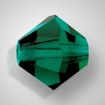 |  | 45169302 MC Rondelle Bead | Emerald 50730 | 3 мм | 72 шт | 342.00р. | $3.88 | $3.65 | $3.42
 |  |  |  | 4 мм | 72 шт | 342.00р. | $3.88 | $3.65 | $3.42
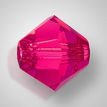 |  | 45169302 MC Rondelle Bead | Fuchsia 70350 | 3 мм | 72 шт | 342.00р. | $3.88 | $3.65 | $3.42
 |  |  |  | 4 мм | 72 шт | 342.00р. | $3.88 | $3.65 | $3.42
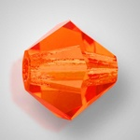 |  | 45169302 MC Rondelle Bead | Hyacinth 90040 | 3 мм | 72 шт | 342.00р. | $3.88 | $3.65 | $3.42
 |  |  |  | 4 мм | 72 шт | 342.00р. | $3.88 | $3.65 | $3.42
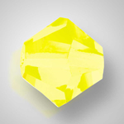 |  | 45169302 MC Rondelle Bead | Jonquil 80100 | 3 мм | 72 шт | 365.00р. | $4.14 | $3.89 | $3.65
 |  |  |  | 4 мм | 72 шт | 365.00р. | $4.14 | $3.89 | $3.65
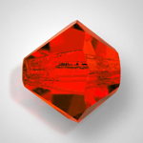 |  | 45169302 MC Rondelle Bead | Light Siam 90070 | 3 мм | 72 шт | 342.00р. | $3.88 | $3.65 | $3.42
 |  |  |  | 4 мм | 72 шт | 342.00р. | $3.88 | $3.65 | $3.42
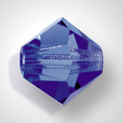 |  | 45169302 MC Rondelle Bead | Montana 30340 | 3 мм | 72 шт | 342.00р. | $3.88 | $3.65 | $3.42
 |  |  |  | 4 мм | 72 шт | 342.00р. | $3.88 | $3.65 | $3.42
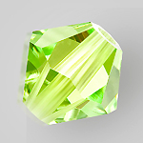 |  | 45169302 MC Rondelle Bead | Limecicle | 3 мм | 72 шт | 365.00р. | $4.14 | $3.89 | $3.65
 |  |  |  | 4 мм | 72 шт | 365.00р. | $4.14 | $3.89 | $3.65
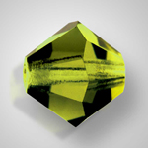 |  | 45169302 MC Rondelle Bead | Olivine 50230 | 3 мм | 72 шт | 342.00р. | $3.88 | $3.65 | $3.42
 |  |  |  | 4 мм | 72 шт | 342.00р. | $3.88 | $3.65 | $3.42
 |  | 45169302 MC Rondelle Bead | Peridot АВ 50520 | 3 мм | 72 шт | 422.00р. | $4.78 | $4.50 | $4.22
 |  |  |  |  |  |  | $1.22 | $1.15 | $1.09
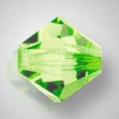 |  | 45169302 MC Rondelle Bead | Peridot 50520 | 3 мм | 72 шт | 342.00р. | $3.88 | $3.65 | $3.42
 |  |  |  | 4 мм | 72 шт | 342.00р. | $3.88 | $3.65 | $3.42
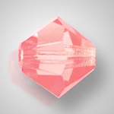 |  | 45169302 MC Rondelle Bead | Rose АВ 70010 | 3 мм | 72 шт | 445.00р. | $5.04 | $4.75 | $4.55
 |  |  |  |  |  |  | $1.22 | $1.15 | $1.09
 |  | 45169302 MC Rondelle Bead | Rose 70010 | 3 мм | 72 шт | 365.00р. | $4.14 | $3.89 | $3.65
 |  |  |  | 4 мм | 72 шт | 365.00р. | $4.14 | $3.89 | $3.65
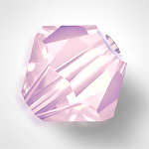 |  | 45169302 MC Rondelle Bead | Rose Opal 70010 |  |  |  | $1.22 | $1.15 | $1.09
 |  |  |  | 4 мм | 72 шт | 365.00р. | $4.14 | $3.89 | $3.65 | нет
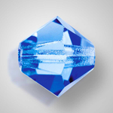 |  | 45169302 MC Rondelle Bead | Sapphire 30050 | 3 мм | 72 шт | 342.00р. | $3.88 | $3.65 | $3.42
 |  |  |  | 4 мм | 72 шт | 342.00р. | $3.88 | $3.65 | $3.42
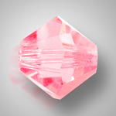 |  | 45169302 MC Rondelle Bead | Pink Sapphire 70220 |  |  |  | $1.22 | $1.15 | $1.09
 |  |  |  | 4 мм | 72 шт | 342.00р. | $3.88 | $3.65 | $3.42 | нет
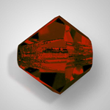 |  | 45169302 MC Rondelle Bead | Siam 90090 | 3 мм | 72 шт | 342.00р. | $3.88 | $3.65 | $3.42
 |  |  |  | 4 мм | 72 шт | 342.00р. | $3.88 | $3.65 | $3.42
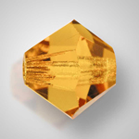 |  | 45169302 MC Rondelle Bead | Light Colorado Topaz 10330 | 3 мм | 72 шт | 342.00р. | $3.88 | $3.65 | $3.42
 |  |  |  | 4 мм | 72 шт | 342.00р. | $3.88 | $3.65 | $3.42
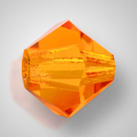 |  | 45169302 MC Rondelle Bead | Sun 90310 | 3 мм | 72 шт | 365.00р. | $4.14 | $3.89 | $3.65
 |  |  |  | 4 мм | 72 шт | 365.00р. | $4.14 | $3.89 | $3.65
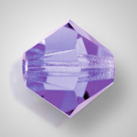 |  | 45169302 MC Rondelle Bead | Tanzanite 20410 | 3 мм | 72 шт | 342.00р. | $3.88 | $3.65 | $3.42
 |  |  |  | 4 мм | 72 шт | 342.00р. | $3.88 | $3.65 | $3.42
 |  | 45169302 MC Rondelle Bead | Tanzanite АВ 20410 | 3 мм | 72 шт | 422.00р. | $4.78 | $4.50 | $4.22
 |  |  |  |  |  |  | $1.22 | $1.15 | $1.09
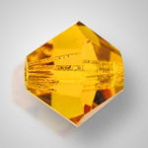 |  | 45169302 MC Rondelle Bead | Topaz 10070 | 3 мм | 72 шт | 342.00р. | $3.88 | $3.65 | $3.42
 |  |  |  | 4 мм | 72 шт | 342.00р. | $3.88 | $3.65 | $3.42
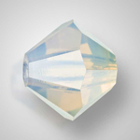 |  | 45169302 MC Rondelle Bead | White Opal 01000 |  |  |  | $1.22 | $1.15 | $1.09
 |  |  |  | 4 мм | 72 шт | 365.00р. | $4.14 | $3.89 | $3.65 | нет
 |  | 45169302 MC Rondelle Bead | Crystal AB 00030 200 AB | 3 мм | 72 шт | 365.00р. | $4.14 | $3.89 | $3.65 | нет
 |  |  |  |  |  |  | $1.22 | $1.15 | $1.09
 |  | 45169302 MC Rondelle Bead | Jet АВ 23980 20001 | 3 мм | 72 шт | 342.00р. | $3.88 | $3.65 | $3.42 | нет
 |  |  |  |  |  |  | $1.22 | $1.15 | $1.09
 |  | 45169302 MC Rondelle Bead | Peridot АВ 50520 | 3 мм | 72 шт | 422.00р. | $4.78 | $4.50 | $4.22
 |  |  |  |  |  |  | $1.22 | $1.15 | $1.09
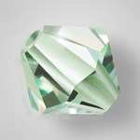 |  | 45169302 MC Rondelle Bead | Chrysolite 50000 |  |  |  | $1.22 | $1.15 | $1.09
 |  |  |  | 4 мм | 72 шт | 342.00р. | $3.88 | $3.65 | $3.42
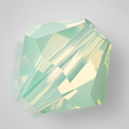 |  | 45169302 MC Rondelle Bead | Chrysolite Opal 51000 |  |  |  | $1.22 | $1.15 | $1.09
 |  |  |  | 4 мм | 72 шт | 365.00р. | $4.14 | $3.89 | $3.65
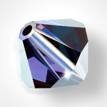 |  | 45169302 MC Rondelle Bead | Deep Tanzanite 20480 |  |  |  | $1.22 | $1.15 | $1.09
 |  |  |  | 4 мм | 72 шт | 342.00р. | $3.88 | $3.65 | $3.42
 |  | 45169302 MC Rondelle Bead | Garnet 90120 |  |  |  | $1.22 | $1.15 | $1.09
 |  |  |  | 4 мм | 72 шт | 342.00р. | $3.88 | $3.65 | $3.42
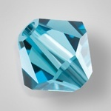 |  | 45169302 MC Rondelle Bead | Indicolite 60100 |  |  |  | $1.57 | $1.49 | $1.41
 |  |  |  | 4 мм | 72 шт | 342.00р. | $3.88 | $3.65 | $3.42
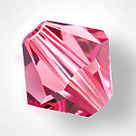 |  | 45169302 MC Rondelle Bead | Indian Pink 70040 |  |  |  | $1.57 | $1.49 | $1.41
 |  |  |  | 4 мм | 72 шт | 365.00р. | $4.14 | $3.89 | $3.65
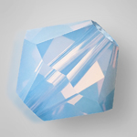 |  | 45169302 MC Rondelle Bead | Light Sapphire Opal 31110 |  |  |  | $1.57 | $1.49 | $1.41
 |  |  |  | 4 мм | 72 шт | 365.00р. | $4.14 | $3.89 | $3.65
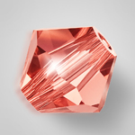 |  | 45169302 MC Rondelle Bead | Padparadscha 90350 |  |  |  | $1.57 | $1.49 | $1.41
 |  |  |  | 4 мм | 72 шт | 365.00р. | $4.14 | $3.89 | $3.65
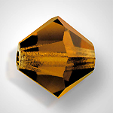 |  | 45169302 MC Rondelle Bead | Smoked Topaz 10220 | 3 мм | 72 шт | 342.00р. | $3.88 | $3.65 | $3.42
 |  |  |  | 4 мм | 72 шт | 342.00р. | $3.88 | $3.65 | $3.42
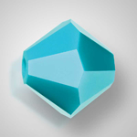 |  | 45169302 MC Rondelle Bead | Turquoise 63030 |  |  |  | $1.57 | $1.49 | $1.41
 |  |  |  | 4 мм | 72 шт | 342.00р. | $3.88 | $3.65 | $3.42
 |  | 45169302 MC Rondelle Bead | Violet 20310 |  |  |  | $1.57 | $1.49 | $1.41
 |  |  |  | 4 мм | 72 шт | 365.00р. | $4.14 | $3.89 | $3.65
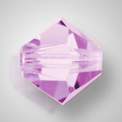 |  | 45169302 MC Rondelle Bead | Violet AB 20310 | 3 мм | 72 шт | 422.00р. | $4.78 | $4.50 | $4.22 | нет
 |  |  |  |  |  |  | $1.22 | $1.15 | $1.09 | нет

в начало >>

